Лист2
Сучасний освітній простір школи № 8

 | Найменування | Вартість, грн | Кількість | Ціна, грн
 | Система музичного керування двзоників | 7000 | 1 | 7000
 | Акустичні колонки для музичних дзвоників | 1237 | 46 | 56902
 | Проводка кабелю та зашивка у короб для музичних дзвоників | 35 | 700 | 24500
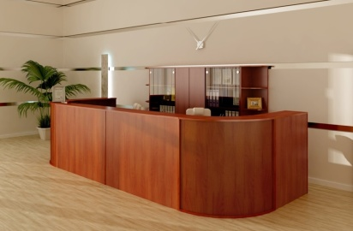 | Стійка рецепції для поста охорони та візуального моніторингу | 20000 | 1 | 20000
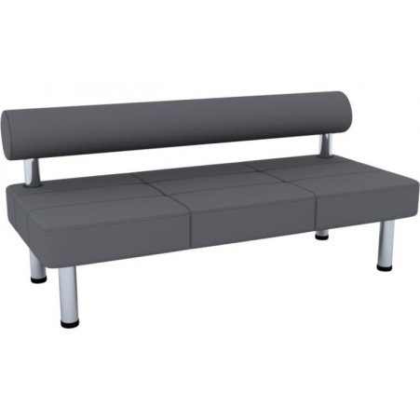 | Диван для очікування в холл школи | 3450 | 8 | 27600
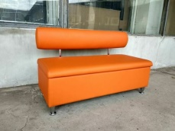 | Диван для відпочинку в коридори старшої школи | 2300 | 18 | 41400
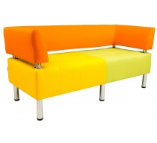 | Дивани для відпочинку в класи початкової школи | 2500 | 5 | 12500
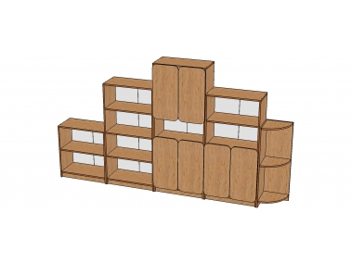 | Стінка для дидактичних матеріалів | 4500 | 5 | 22500
 | Стілець дитячий фанерний "Фантазія" ростова група №3 | 460 | 26 | 11960
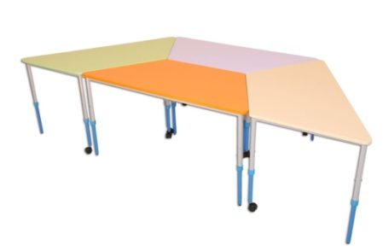 | Стіл модульний мобільний «Трапеція» регульований по висоті для кабінету психолога | 1020 | 5 | 5100
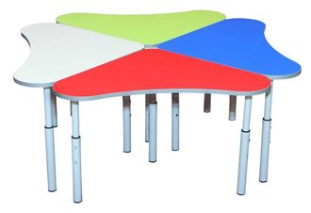 | Комплект з чотирьох столів "Дзвіночок" | 2100 | 5 | 10500
 | М яка підлога “Ігроленд Плюс” килимок пазл 50х50х1см для початкової школи | 71 | 200 | 14200
 | Ноутбук HP 15-ba565ur (Z5A63EA) | 27000 | 5 | 135000
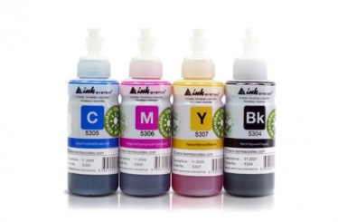 | Набір чорнил для кольорового друку БФП Epson L4160 | 400 | 5 | 2000
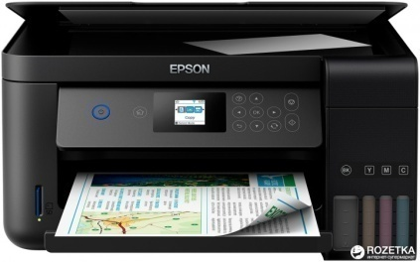 | БФП Epson L4160 with WiFi (C11CG23403) + USB cable | 8355 | 5 | 41775
 | БФП Canon i-SENSYS MF421dw | 13,482 | 5 | 67410
 | Стілець учнівський | 510 | 100 | 51000
 |  |  |  | 402985
 | Непередбачені витрати, грн |  | 20% | 80597
 | Орієнтовна вартість проекту, грн |  |  | 483582

